Resumen
STOCK CRÍTICO Y VALORIZACIÓN GENERAL — TRUJILLO Y LIMA
Repuestos + Insumos + Otros · Fuente: Reportes de Stock Total por Almacén, exportados 17/06/2026

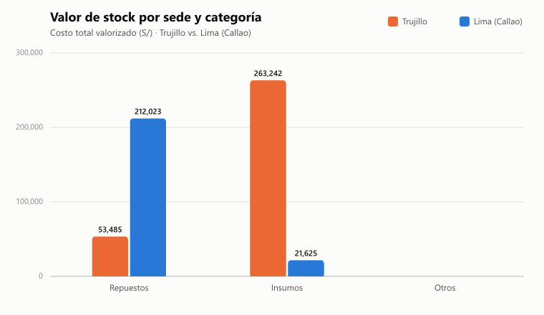
Sede | Total valorizado
Trujillo | S/ 316,726.48
Lima (Callao) | S/ 233,647.59
TOTAL GENERAL | S/ 550,374.06

Sede | Categoría | SKUs | Valor total | Unidades | SKUs en quiebre
Lima (Callao) | Insumos | 257 | S/ 21,625.00 | 9,405 | 3
Lima (Callao) | Repuestos | 1807 | S/ 212,022.59 | 4,313.2 | 729
Trujillo | Insumos | 96 | S/ 263,241.79 | 2,745 | 1
Trujillo | Otros | 2 | S/ 0.00 | 0 | 2
Trujillo | Repuestos | 823 | S/ 53,484.68 | 3,022.5 | 479

Notas:
- "Lima" está solo en el almacén Callao (Repuestos e Insumos). No existe un archivo de "Otros" para Callao — solo Trujillo lo tiene.
- El almacén "Otros" de Trujillo (RepMaterialesxLocal_Otros) prácticamente no tiene datos (2 códigos, ambos en 0) — no aporta valor relevante al total.
- "SKUs en quiebre" = código con Cantidad ≤ 0 pero que SÍ tiene costo o precio de venta definido (o sea, es un ítem activo del catálogo, no un código muerto sin usar).
- Ojo con "Insumos Trujillo": un solo código (PI-0001, Pisos de Papel x Millar) representa S/ 254,240 de los S/ 263,241 totales de esa categoría — revisa si ese costo unitario está bien cargado en el sistema, porque distorsiona el total.
- Fuente: reportes "Stock Total de Materiales" exportados el 17/06/2026 desde el sistema de almacén — no es tiempo real; si movieron stock después de esa fecha, hay que re-exportar y volver a correr este informe.

